Hoja2
Parámetros |  | Restricciones
Utilidad Ligera | 6 | no excederá el total de malta disponible | 60 | ≤
Utilidad Negra | 5 | no excederá el total de Lupulo disponible | 82.5 | ≤
Utilidad Rubia | 3 | no excederá el total de levadura disponible | 90 | ≤
Utilidad Extra | 7 | proporción de cerveza extra y negra debe ser por lo menos el 25% de la producción total | 15 | ≤ | Esta formula era la necesaria para esta restriccion
 |  | Cerveza extra minima demandada | 10 | ≥
Disponibilidad Malta | 60
Disponibilidad Lupulo | 140
Disponibilidad Levadura | 90

Minimo cerveza extra | 10
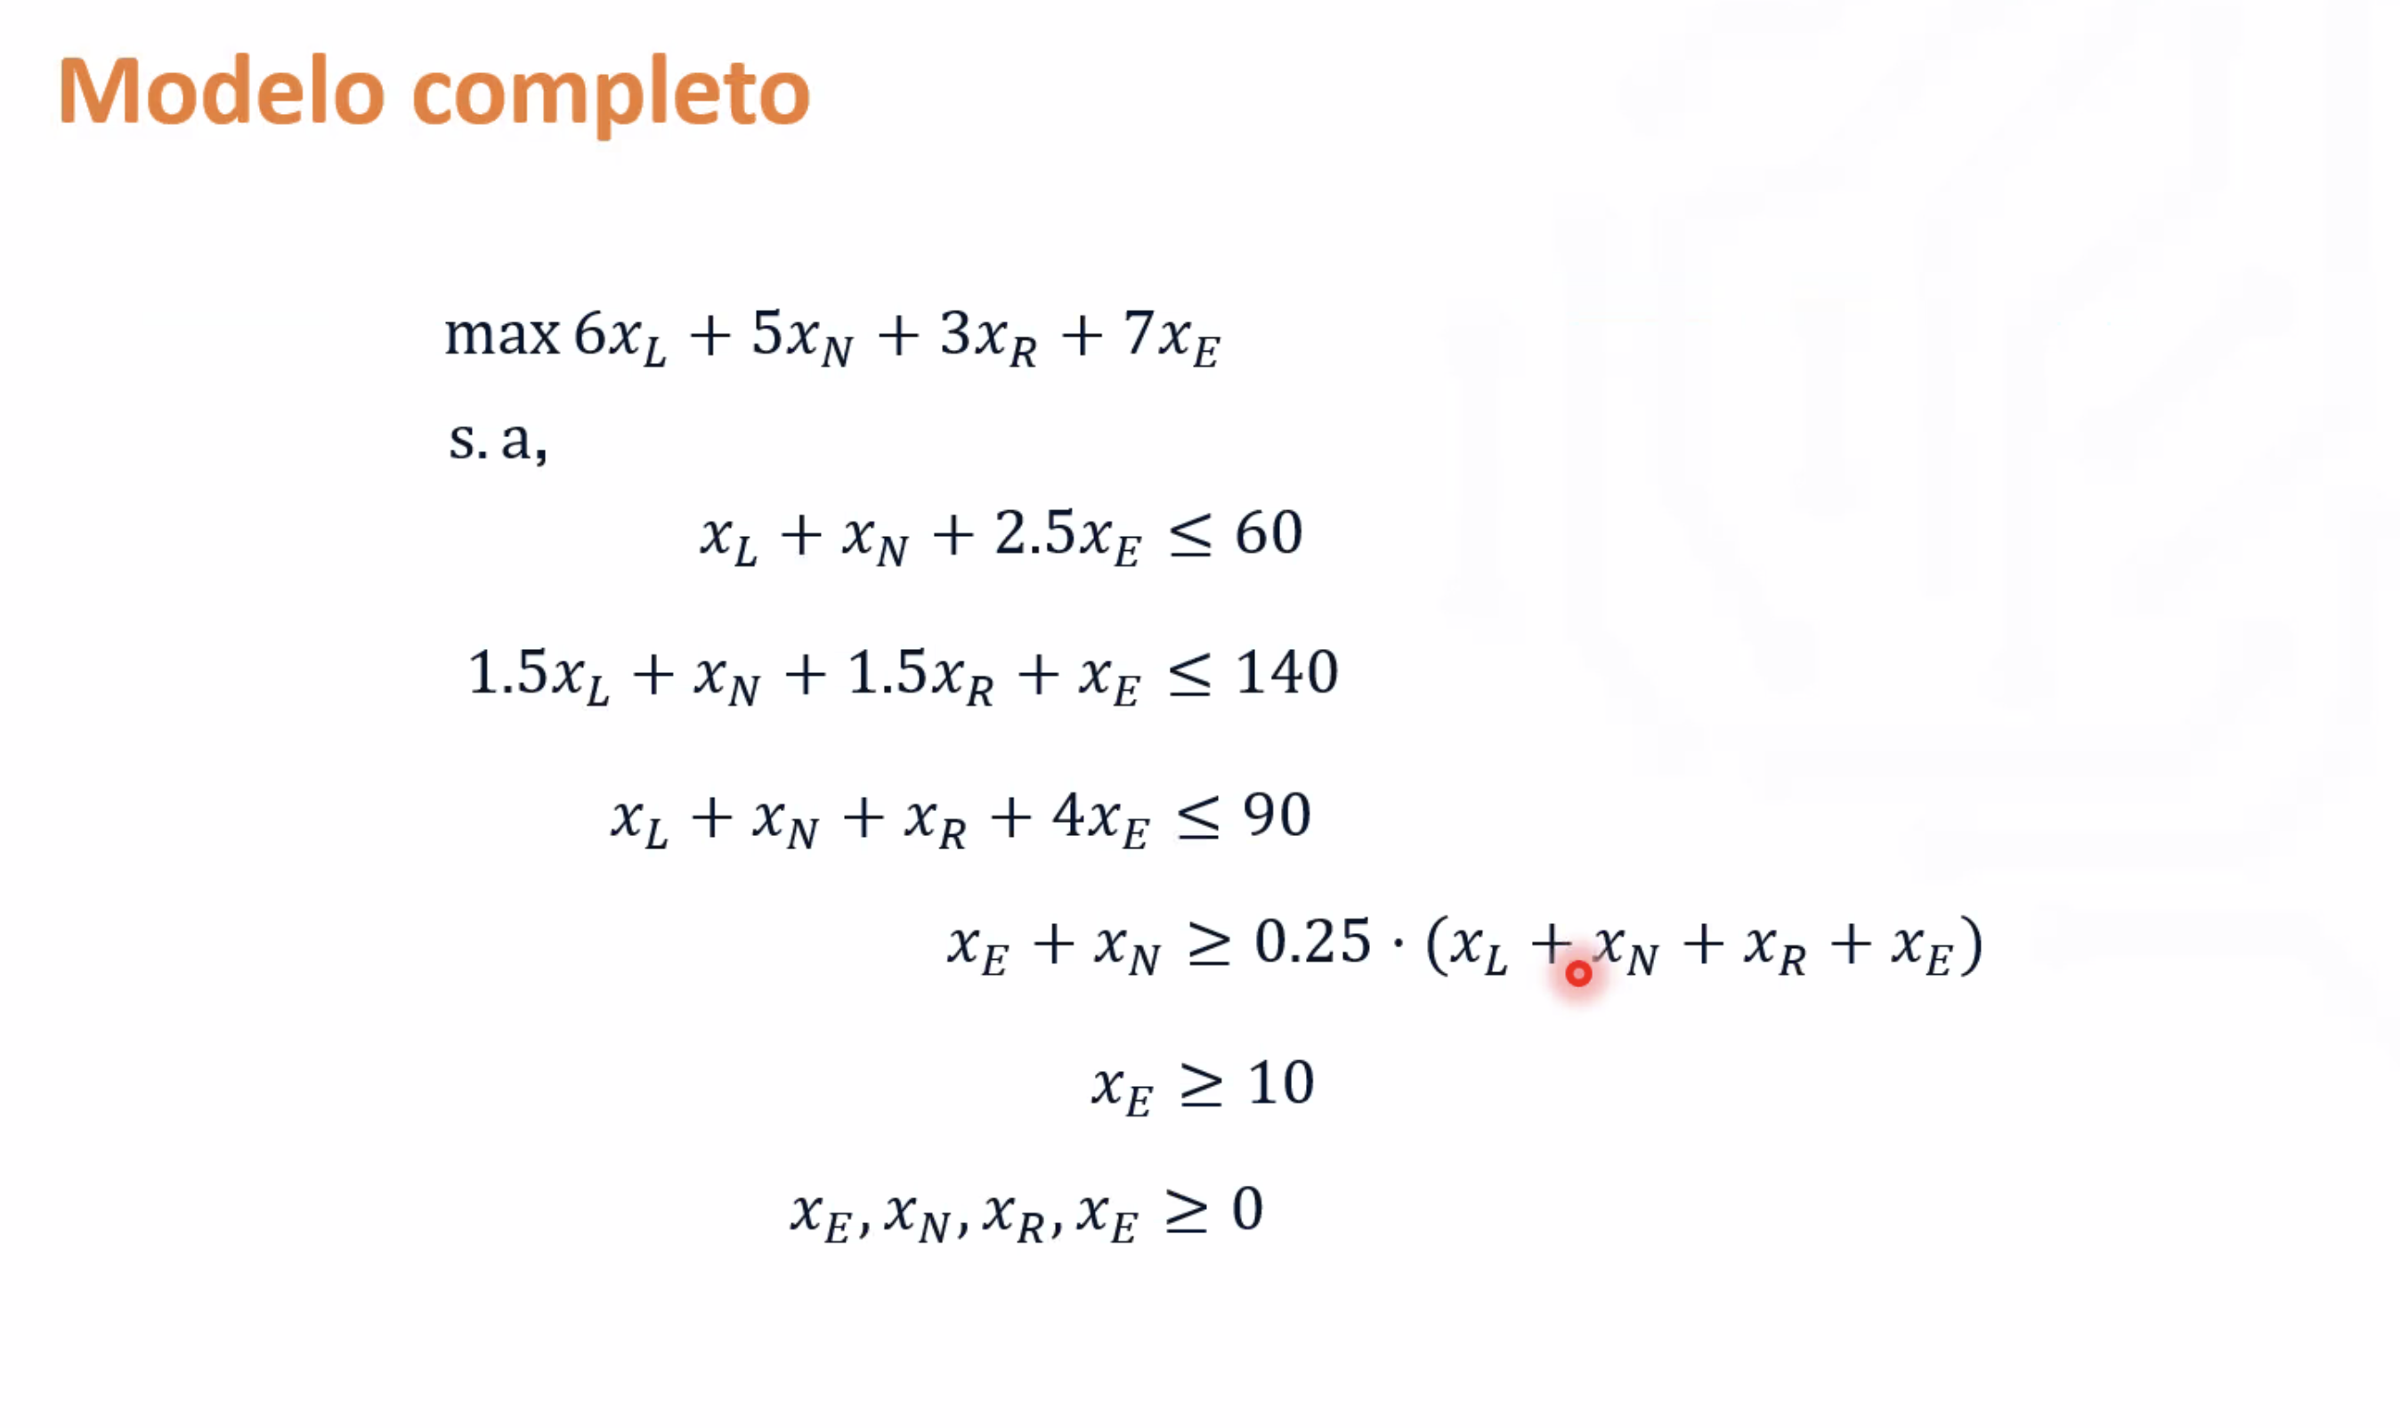
Variables de decisión

xL​: cantidad de cerveza ligera a producir (en galones) | 30
xN​: cantidad de cerveza negra a producir (en galones) | 5 | Función objetivo
xR​: cantidad de cerveza rubia a producir (en galones) | 15
xE​: cantidad de cerveza extra a producir (en galones) | 10 | Maximizar el incremento en ventas (USD)

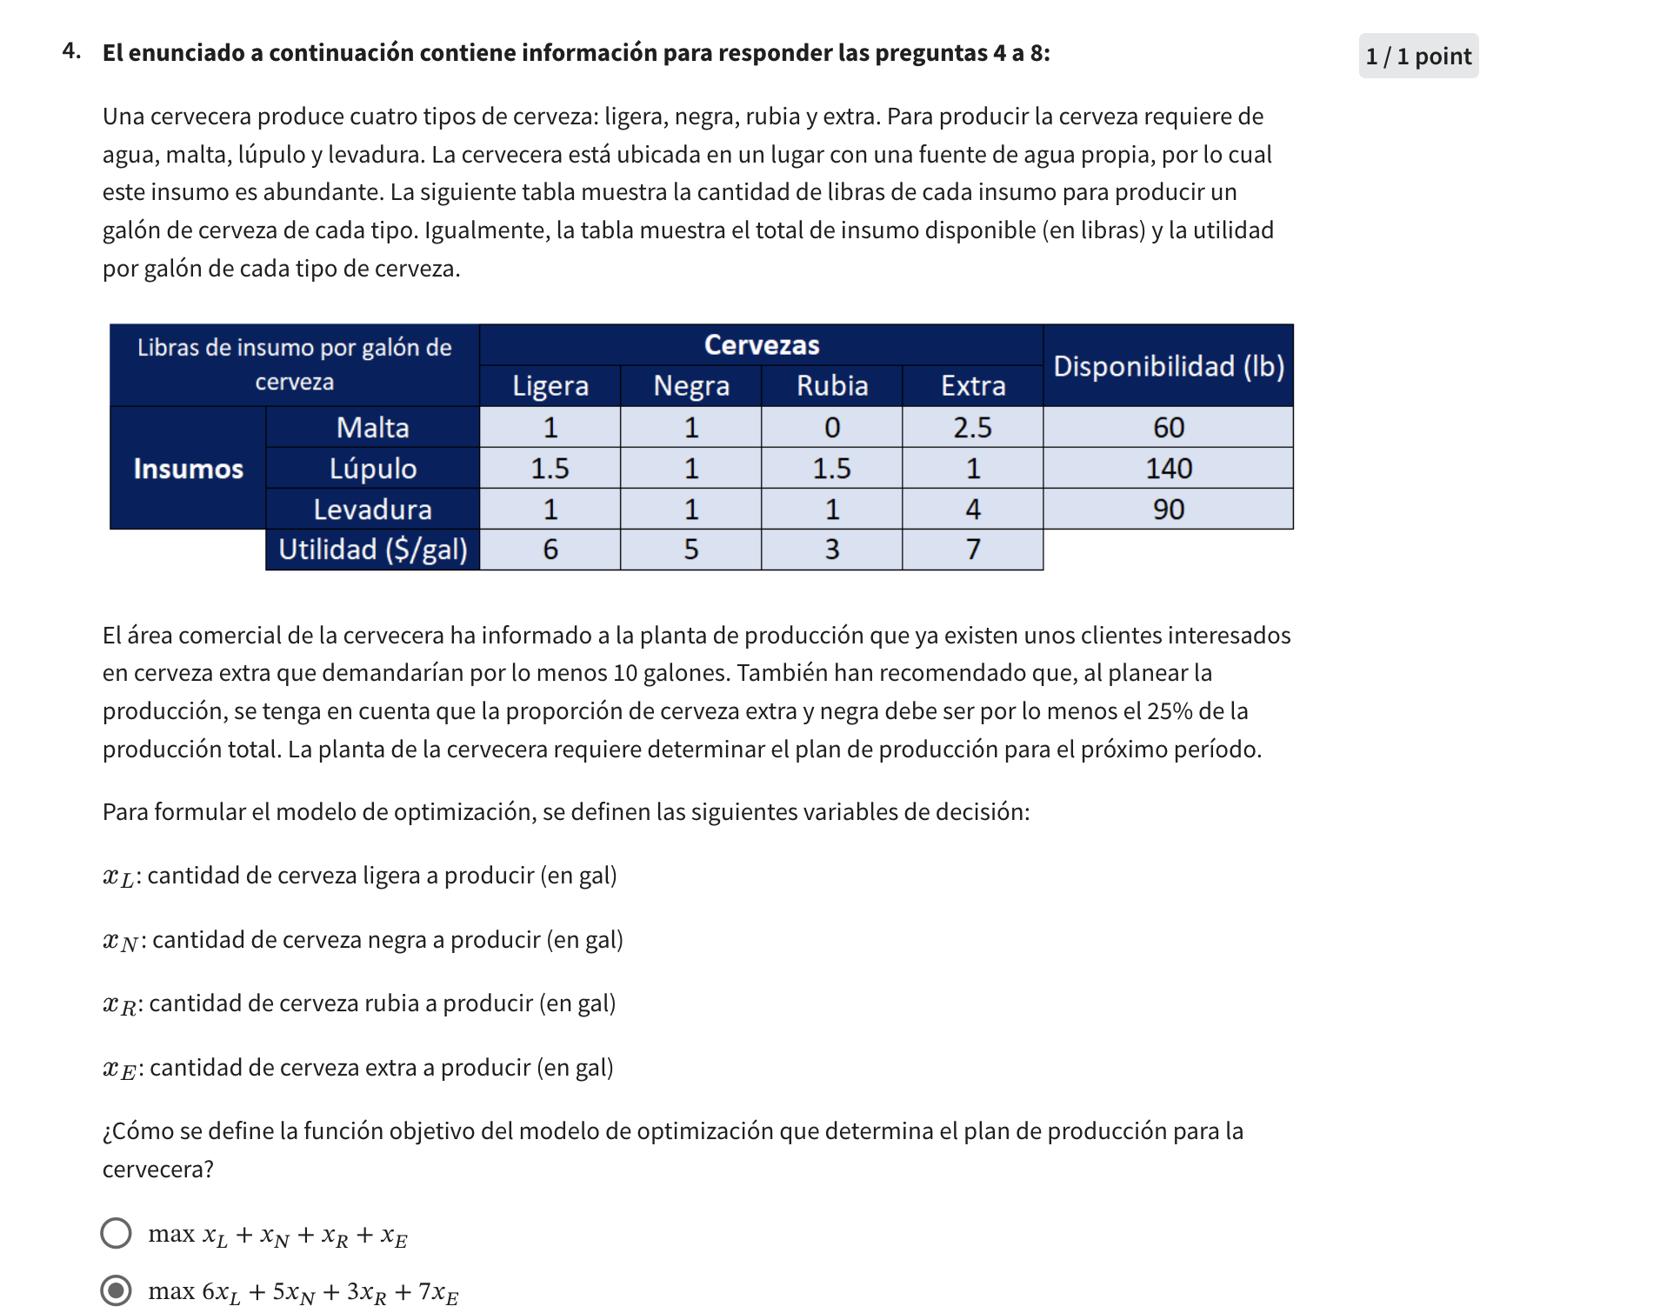

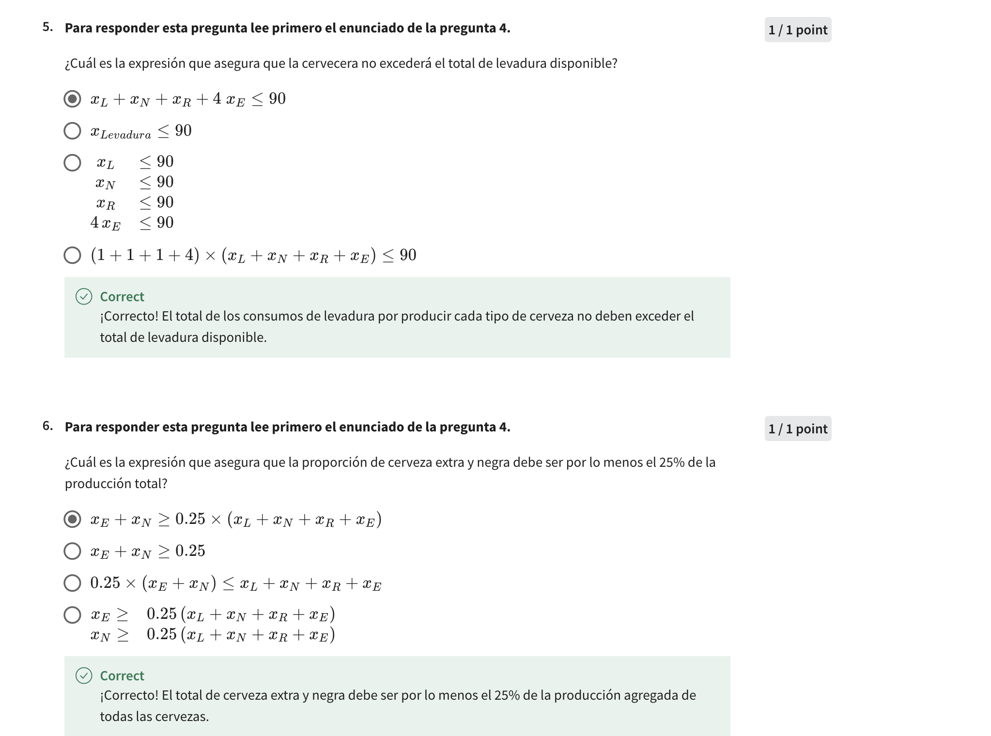

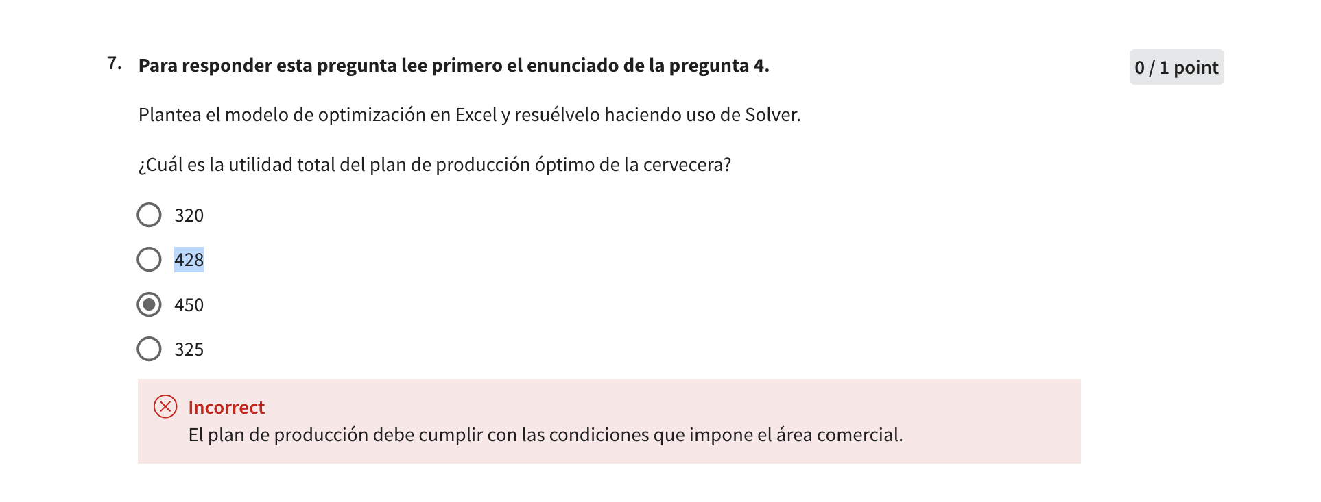

 |  |  | OJO PARA ESTE PUNTO
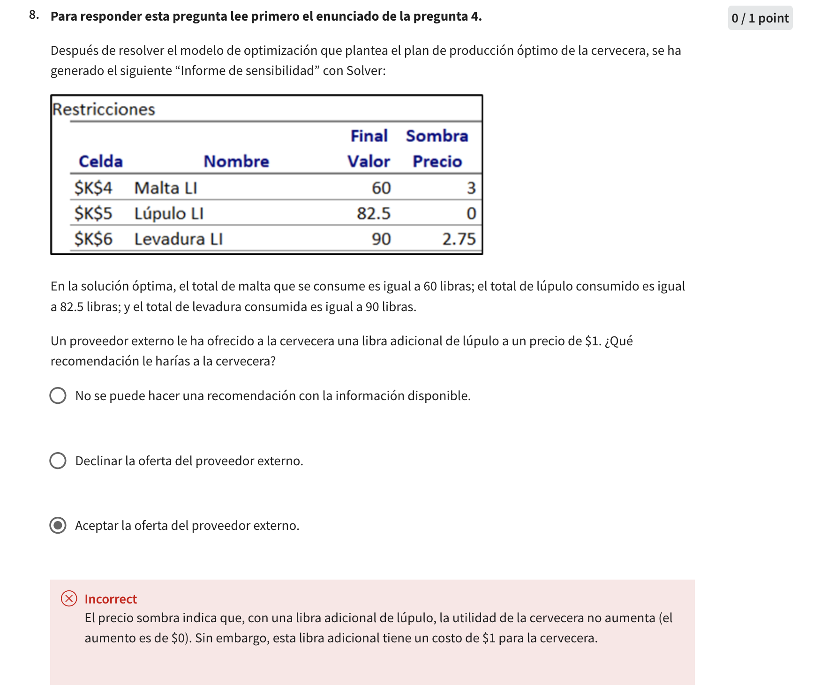 |  |  | Recuerde que la funcion sombra es: nos indica el efecto que tendría en la solución el aumentar el lado derecho de la restricción en una unidad (El efecto que tendria sobre mi funcion objetivo). Así, si aumentamos la inversión máxima en YouTube en $1, la solución no se vería afectada. En cambio, si aumentamos en $1 la inversión máxima en Facebook, eso nos representaría un incremento adicional en los ingresos de $21. O por ejemplo, si aumentamos una unidad del presupuesto máximo, eso aumenta el valor de la función de objetivo en $4. |  | 